关系图
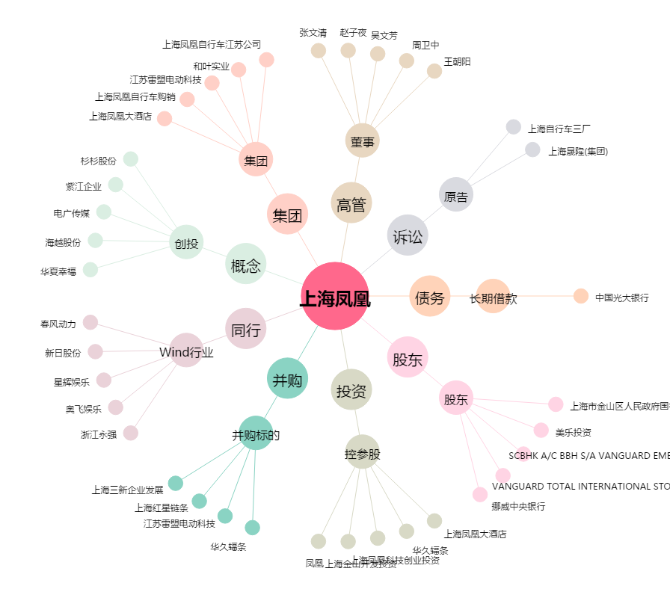
上海凤凰[600679.SH] - 关系概览图

